1.IDENTIFICACION
INFORMACIÓN GENERAL |  | INFORMACIÓN DEL ESTUDIO RESPECTIVO
 |  | NODO NÚMERO |  |  |  |  | 27020
 |  | INFORME NÚMERO |  |  |  |  | 1731
CONTRATISTA | UNIÓN TEMPORAL MOVILIDAD 2014 | ORDEN DE TRABAJO No. |  |  |  |  | PROGRAMACION BASICA
 |  | FECHA DE LA ORDEN DE TRABAJO |  |  |  |  | -
 |  | FECHA DE LA TOMA DE INFORMACIÓN |  |  |  |  | 180914
 |  | DÌA DE LA SEMANA
OBJETO DEL CONTRATO | REALIZAR LA TOMA DE INFORMACIÓN DE CAMPO, COMO INSUMO DEL PROGRAMA DE MONITOREO, SEGUIMIENTO Y PLANEACIÓN DEL TRÁNSITO Y EL TRANSPORTE DE BOGOTA D.C | TIPO DE ESTUDIO |  |  |  |  | VOLÚMENES POR TIPO DE VEHÍCULO DISCRIMINANDO CAMIONES
 |  | NOMBRE DEL ARCHIVO |  |  |  |  | 27020_AK_72_X_AC_17_140918_VOL.xlsx
 |  | CÓDIGO DEL ESTUDIO |  |  |  |  | VOL
 |  | LUGAR DE LA TOMA DE INFORMACIÓN
NÚMERO DE CONTRATO | 2072-2013 | COORDENADA X |  |  |  |  | LONGITUD
 |  | COORDENADA Y |  |  |  |  | LATITUD

FECHA DE INICIO DEL CONTRATO | 22-01-2014 | PROFESIONALES RESPONSABLES
 |  | CONSULTOR (DIRECTOR) |  |  |  |  | ING. MSC. SANDRA LUCIA NAVAS TEQUIA
 |  | CONSULTOR (COORDINADOR GENERAL) |  |  |  |  | ING. MSC. LUIS FERNANDO RUBIANO BARRERO
INTERVENTORÍA | UNIVERSIDAD NACIONAL DE COLOMBIA | CONSULTOR (EXPERTO EN TRÁNSITO Y TRANSPORTE) |  |  |  |  | ING. ESP. DIANA PAOLA PARADA
 |  | CONSULTOR (ING ANÀLISIS) |  |  |  |  | ING. ESPE. FERNANDO BECERRA
 |  | INTERVENTORÍA (DIRECTOR) |  |  |  |  | ING. MSC. ARTURO ZARATE
 |  | INTERVENTORÍA (ESPECIALISTA) |  |  |  |  | ING. MSC. WILLIAM CASTRO
 |  | INTERVENTORÍA (RESIDENTE) |  |  |  |  | ING. JOSÉ EDWIN TORRES
OBJETO DEL CONTRATO | INTERVENTORÍA TÉCNICA, ADMINISTRATIVA Y FINANCIERA PARA LA TOMA DE INFORMACIÓN DE CAMPO COMO INSUMO DEL PROGRAMA DE MONITOREO, SEGUIMIENTO Y PLANEACIÓN DEL TRÁNSITO Y TRANSPORTE DE BOGOTÁ D.C. | SUPERVISOR SECRETARIA MOVILIDAD |  |  |  |  | ING. FABIAN GONZALEZ

 |  | VERSIONES DEL ESTUDIO
 |  | NÚMERO |  | FECHA | OBSERVACIONES
NÚMERO DE CONTRATO | 2072-2013 | Versión 0 |  | 06/10/2014
 |  | Versión 0 |  | 16/10/2014 | SE ATENDIERON LAS OBSERVACIONES DE INTERVENTORÍA ENVIADAS EN COMUNICADO FI-INT-CMTTUB14-584-14, SE DA RESPUESTA MEDIANTE RADICADO ICV-187-C-997. Se corrigió el volumen vehicular que se encuentra en la hoja 1. IDENTIFICACIÓN, en la sección de análisis puntual coincidiendo con lo encontrado en la hoja 2. BASE y con la hoja 5. RESUMEN CARTILLA. Se complementaron las observaciones reportadas en la parte 1. IDENTIFICACIÓN. En la hoja 2. BASE, la estructura siempre ha permanecido intacta, coincidiendo con el formato utilizado en la toma de información.
 |  | Versión 1
FECHA DE INICIO DEL CONTRATO | 21-01-2014 | Versión 2

 |  | DESCRIPCIÓN DE LA TOMA DE INFORMACIÓN
 |  | TIPO DE VEHÍCULO | FACTOR DE EQUIVALENCIA | MOVIMIENTOS AFORADOS |  |  | No. DE PERÍODOS | HORA
ESQUEMA |  |  |  | ACCESO | LENTA | RÁPIDA | HORARIO DEL PERÍODO No. 1 | 22:00-06:00
 |  | L | 1 | NORTE | 1 | 1B | HORARIO DEL PERÍODO No. 2 | 06:00-14:00
 |  | C | 2 | SUR | 2 | 2B | HORARIO DEL PERÍODO No. 3 | 14:00-22:00
 |  |  |  | OESTE | 3 |  | No. DE HORAS TOMADAS | 24
 |  | BT | 2 | ESTE | 4 |  | HORARIO DE LA TOMA DE INFORMACIÓN | 22:00-22:00
 |  | B | 2 |  |  |  | No. DE EQUIPOS UTILIZADOS | 16
 |  |  |  | OBSERVACIONES DE LA TOMA DE INFORMACIÒN
 |  | AL | 2 | OBSERVACION |  |  |  |  | ACCESO
 |  | AT | 2.5 | SE PRESENTA CONGESTIÓN VEHICULAR EN EL PERIODO DE LAS 11:15-14:00 HORAS, DEBIDO A CAMIÓN VARADO EN LA VÍA Y DESDE LAS 18:00 HASTA LAS 18:40 HORAS. |  |  |  |  | ESTE
 |  | BA | 2.5 | A PARTIR DE LAS 12:30 HORAS HASTA LAS 21:15 HORAS, SE PRESENTA CONGESTIÓN VEHICULAR EN LA VÍA, POR TAL MOTIVO SE DESVÍAN LOS VEHÍCULOS POR LA CALZADA RÁPIDA, LO QUE GENERA UN AUMENTO EN EL VOLUMEN Y CONGESTIÓN ENTRE LAS 12:30 HASTA LAS 14:00 HORAS EN ESTA VÍA. |  |  |  |  | NORTE
 |  | ESP | 2 | EN EL PERIODO DE LAS 12:00 HORAS SE PRESENTARON LLUVIAS EN EL SECTOR QUE GENERARON VARIACIONES EN EL FLUJO DE BICICLETAS. |  |  |  |  | TODOS
 |  | INT | 2
 |  | C2P | 2.5 | SE PRESENTA LLUVIAS EN EL PERIODO 15:40-16:00 HORAS, AFECTANDO EL FLUJO VEHICULAR EN LA INTERSECCIÓN. |  |  |  |  | TODOS
 |  | C2G | 2.5 | SE PRODUCE CONGESTIÓN VEHICULAR ENTRE LAS 06:15 Y LAS 06:45 HORAS. |  |  |  |  | SUR
 |  | C3 | 2.5 | SE GENERA CONGESTIÓN VEHICULAR ENTRE LAS 07:00 Y LAS 08:20 HORAS, ENTRE LAS 19:20 HASTA LAS 20:10 HORAS. |  |  |  |  | OESTE
 |  | C4 | 2.5
 |  | C5 | 2.5
 |  | C6 | 2.5
 |  | >C6 | 2.5
 |  | M | 0.5
 |  | BIC | 0.3

 |  | ANALISIS PUNTUAL
 |  | LA INTERSECCIÓN AVENIDA CARRERA 72 (AVENIDA BOYACÁ) CON AVENIDA CALLE 17 (AVENIDA CENTENARIO) SE ENCUENTRA UBICADA AL SUROCCIDENTE DE LA CIUDAD, EN LA LOCALIDAD DE FONTIBÓN. LA AVENIDA CARRERA 72 PERMITE LA CIRCULACIÓN EN SENTIDO NORTE-SUR Y VICEVERSA, CUENTA CON DOS CALZADAS POR SENTIDO (CALZADA RÁPIDA Y LENTA) CADA UNA CON DOS CARRILES DE CIRCULACIÓN PARA TRÁFICO MIXTO CON SU RESPECTIVO SEPARADOR CENTRAL, POR OTRA PARTE, LA AVENIDA CALLE 17 CUENTA CON DOS CALZADAS UNA POR SENTIDO DE DOS CARRILES CADA UNA PARA TRÁFICO MIXTO Y OPERA EN SENTIDO ORIENTE-OCCIDENTE Y VICEVERSA PARA TRÁFICO MIXTO. EL PASO DE LA AVENIDA CALLE 17 ES SOBRE NIVEL DE LA AVENIDA BOYACÁ. EL VOLUMEN TOTAL AFORADO DURANTE EL DÍA JUEVES 18 DE SEPTIEMBRE DE 2014 FUE DE 275.512 VEHÍCULOS MIXTOS, COMPUESTOS DE LA SIGUIENTE MANERA: EL 55,2% CORRESPONDEN A VEHÍCULOS LIVIANOS, EL 26,3% MOTOS, EL 12,1% A TRANSPORTE PÚBLICO COLECTIVO (COLECTIVOS, BUSETA / BUSETON, BUSES) Y EL 8,2% A VEHÍCULOS DE CARGA. LOS PERÍODOS DE MÁXIMA DEMANDA SE PRESENTAN ENTRE LAS 06:30-07:30 Y 17:15-18:15 HORAS. LA HORA PICO TOTAL DE LA INTERSECCIÓN SE REGISTRA ENTRE LAS 06:30-07:30 HORAS, PERÍODO EN EL QUE SE MOVILIZA UN TOTAL DE 20.139 VEHÍCULOS MIXTOS, DE LOS CUALES EL 44,8% CORRESPONDE A VEHÍCULOS LIVIANOS, EL 37,4% MOTOS, EL 11,2% A TRANSPORTE PÚBLICO COLECTIVO, EL 5,2% A TRANSPORTE DE CARGA Y FINALMENTE LAS BICICLETAS CON UNA PARTICIPACIÓN DEL 1,4%.

 |  | REGISTRO FOTOGRÁFICO
 |  | 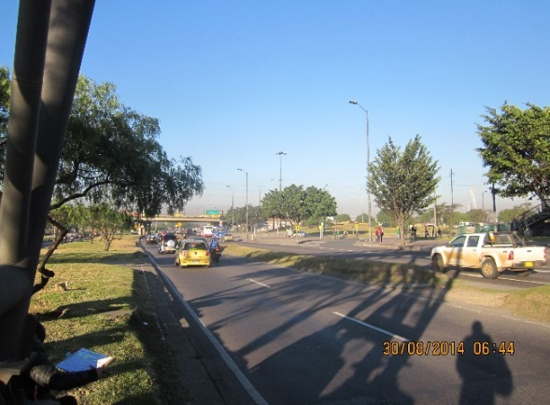 |  |  |  |  | 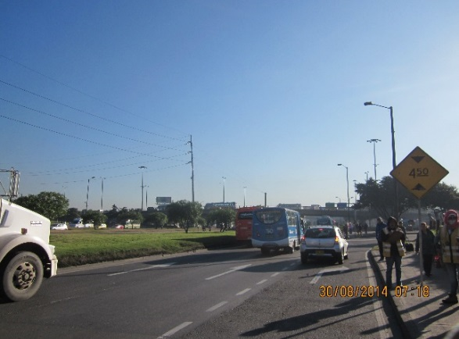

 |  | ACCESO NORTE |  |  |  |  | ACCESO SUR

 |  | 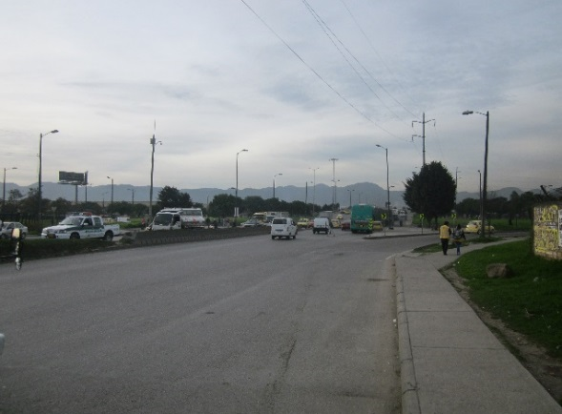 |  |  |  |  | 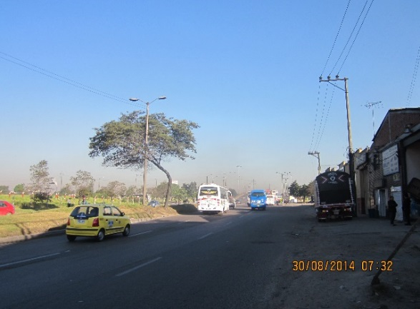

 |  | ACCESO OESTE |  |  |  |  | ACCESO ESTE

